시트1
画面名 | 重複確認画面 |  | ID | A-001 |  | 作成者 | 李吉宰 | 作成日 | 2024-10-31
説明 | ユーザーが重複確認をする画面

UIイメージ

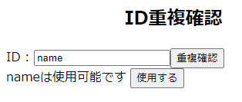 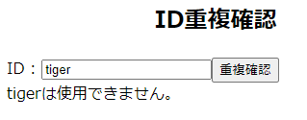

項目定義

NO | 項目名 | 英語名 | 表示名 | I/O | オブジェクト | DBマッピング |  | 備考
1 | title | title | ID重複確認 | ー | Label | ー
2 | id | id | ID | 入力/出力 | Text | myshop_users_tbl.id
3 | 重複確認ボタン | ー | 重複確認 | ー | Button | myshop_users_tbl.id
4 | 使用ボタン | ー | 使用する | ー | Button | ー
5 | 重複フラグ | ー | ー | 入力 | Hidden | ー
データバリデーション

NO | 項目名 |  | 初期値 |  | 必須 | 最小桁数 | 最大桁数 | 備考
2 | ID |  | ー |  | ○ | 6 | 15
メッセージ

確認対象(NO) |  | メッセージ表示条件 |  | メッセージID |  | メッセージ内容 |  |  | 備考
3 |  | idが重複しない場合 |  | M-001 |  | {id}は使用可能です。 |  |  | 入力されたidの値を{id}に代入する。
3 |  | idが重複する場合 |  | M-002 |  | {id}は使用できません。 |  |  | 入力されたidの値を{id}に代入する。
その他

